FCFE
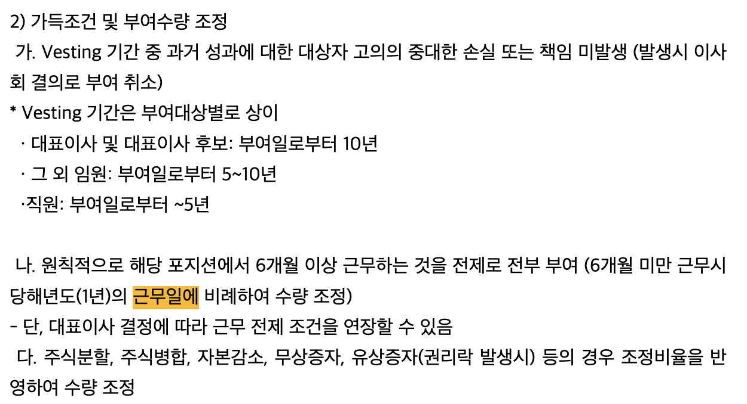
주의할 사항
 | (백만원) | 24년 | 25년(추정) | 26년(추정) | 27년(추정)
 | 1. RSU 주식결제형 비용 | 6,891 | 36,963 | 5,354 | 5,354
 | 2. RSU 현금결제형 비용 | 9,629 | 59,179 | 5,186 | 5,186

 |  | 25년 부여분을 최대한 주식결제형으로 전환시키고 남은 부분만 24년에서 조건변경했다는 가정을 하여 계산한다. (474,876주 -임원조건변경23,480주 = 451,396주)
 |  | 25년 1~3분기 주식기준보상 장기미지급비용 증분 |  | ₩63,162,000,000
 |  | 24년 부여분으로인한 3Q25 장기미지급비용 |  | ₩43,565,356,450
 |  | 25년 부여분으로 인한 3Q25 장기미지급비용 |  | ₩19,596,643,550
 |  | 역산한 25년 부여 주식결제형 일시가득수량 |  | 399,259 | <========== | 현금결제형으로부터 일시가득과 일반옵션비율을 역산하면 일시 : 0.494, 일반 = 0.506
 |  | 역산한 25년 부여 주식결제형 가득중인 수량 |  | 408,958
 |  | 역산한 25년 부여 주식결제형 옵션 공정가치 |  | ₩52,370

 |  | 25년 한화오션 종가 |  | ₩113,700
 |  | 25년 추정 장기미지급비용 |  | ₩68,807,999,550
 |  | 역산한 25년 부여 현금결제형 일시가득수량 |  | 178,193
 |  | 역산한 25년 부여 현금결제형 가득중인 수량 |  | 182,454

 | 3. 감가상각비 유형자산에 나온 값과 사업부별로 구해서 다 합친 값이 왜 다른지?
 | 4. 사업결합으로 수주잔고 같은 이상한 무형자산 추가됐는데 어떻게 처리할지?(23년 평균 내용연수 17년, 24년 평균내용연수 7.5년)

상우 | (십억원) | 2024 | 2025(추정) | 2026(추정) | 2027(추정)
 | Ni | 528 | 328 | 1,860 | 3,712
 | Dep | 180 | 179 | 181 | 179
 | 비현금성항목 | 17 | 96 | 11 | 11
 | -Capex(유출) | 934 | 1,363 | 1,402 | 1,442
 | ∆B | 3,129 | 1,842 | 2,892 | 3,380
 | ∆NWC | 3,147 | -1,304 | 698 | -111
 | FCFE | -227 | 2,386 | 2,844 | 5,951

밸류체인 밑그림 + 메자닌 리포트 방향성
에쿼티 부분이 확실히 무거웠기 때문에 별도 취급을 고민했었으나, 에쿼티팀의 의견에 따라 통합 리포트를 작성하기로 결정

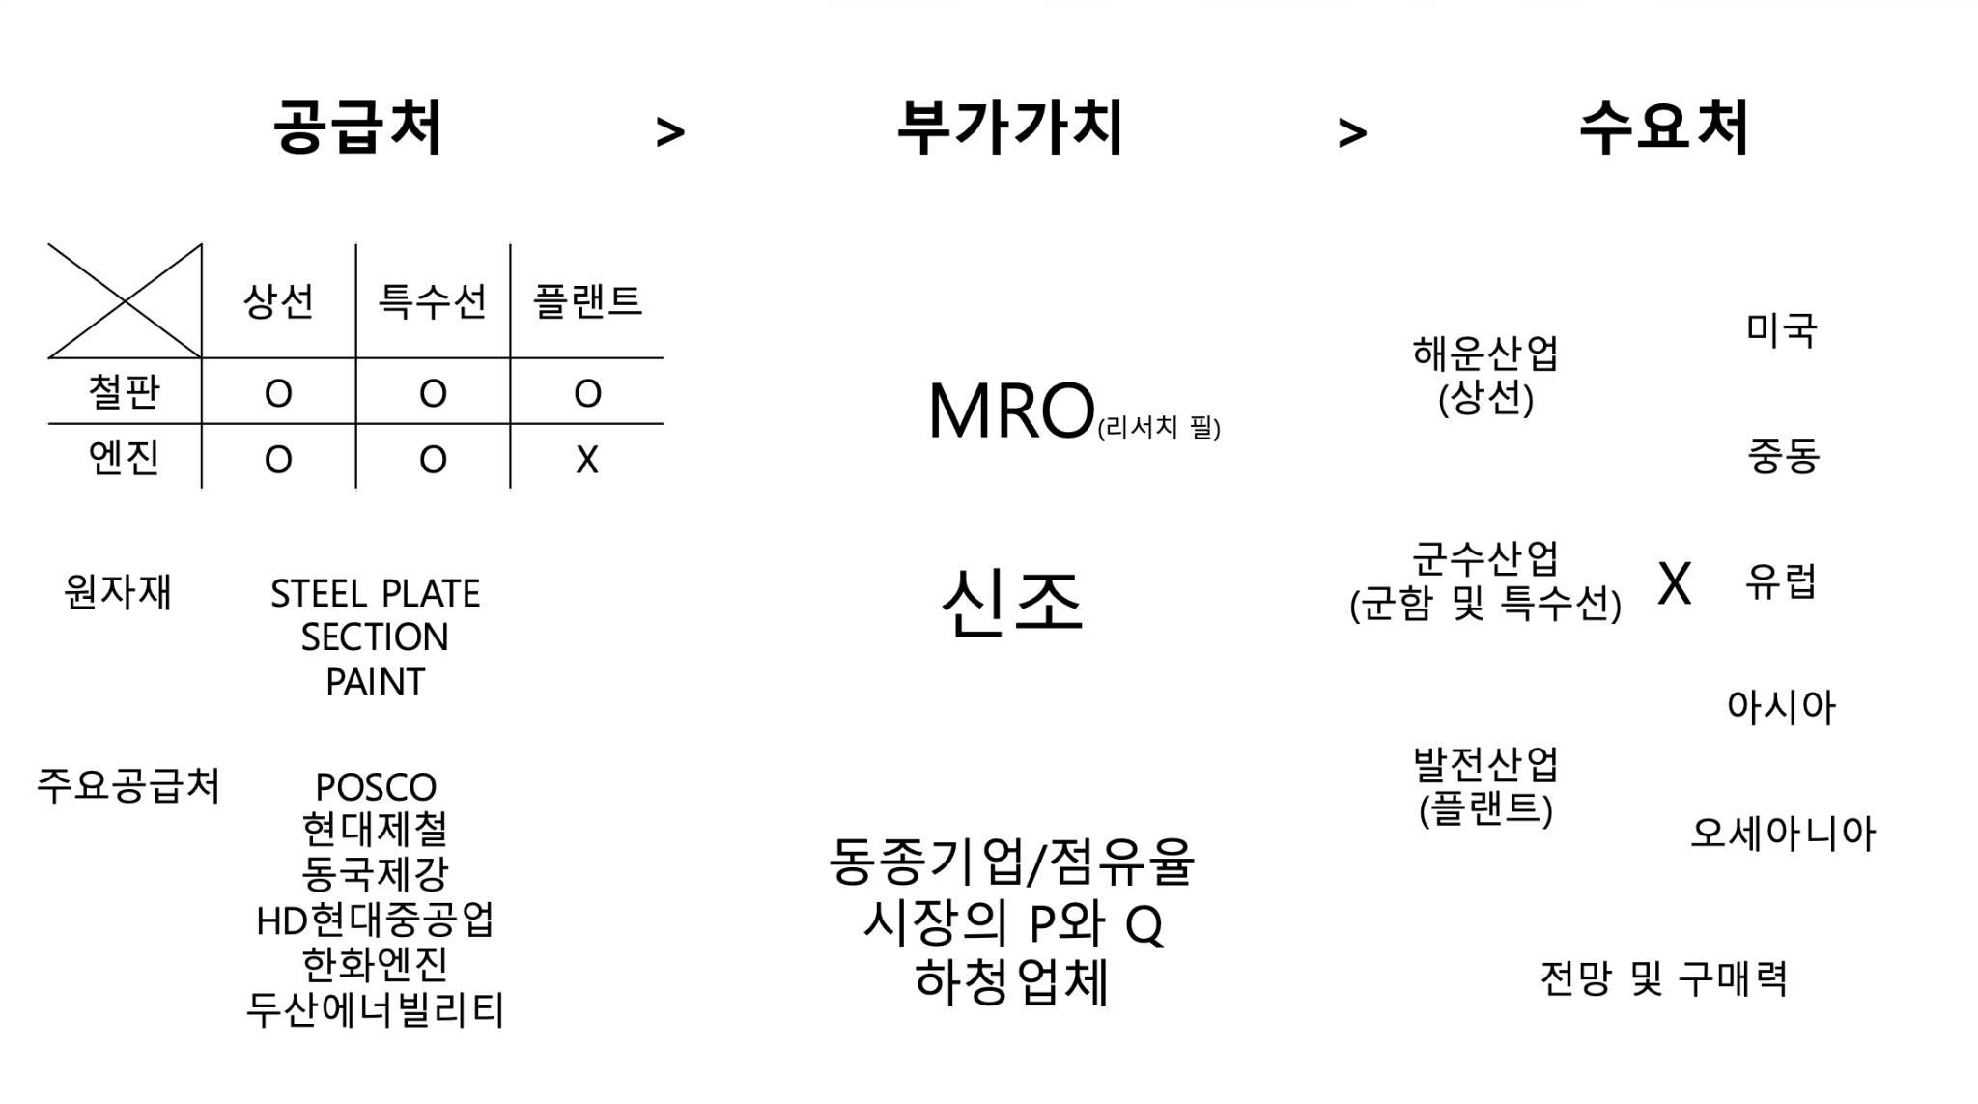

비용파트
매출원가 |  |  |  |  |  |  |  |  |  |  |  | 탱커 |  | 컨테이너선 |  | LNG운반선 |  | 평균
 |  |  | 2027 추정치 | 2026 추정치 | 2025 추정치 | 2024 |  |  |  |  |  | 비중(매출액 대비) |  | 비중 |  | 비중 |  | 비중
 |  | 매출액 | ₩17,084,122,665,000 | ₩13,567,232,795,789 | ₩10,568,984,689,474 | ₩10,776,004,933,627 |  |  |  |  |  | 100.00% | 매출액 | 100.00% | 매출액 | 100.00% | 매출액 | 100.00% | 매출액
 |  | 상선강재 | ₩1,125,295,165,566 | ₩1,185,833,038,580 | ₩1,193,447,781,111 |  |  |  |  |  |  | 20.00% | 강재 | 15.00% | 강재 | 10.30% | 강재 | 17.90% | 강재
 |  | 상선엔진 | ₩789,317,382,458 | ₩758,959,021,595 | ₩729,768,289,995 |  |  |  |  |  | 해당 수치는 과거 자료이므로 최신 트렌드인 듀얼엔진의 통상적인 asp프리미엄 20%를 가산해야함(DF엔진=85%정도) | 9.50% | 엔진 | 12.00% | 엔진 | 6.20% | 엔진 | 9.20% | 엔진
 |  | 상선기타자재비 | ₩2,960,256,329,326 | ₩2,902,212,087,575 | ₩2,845,305,968,211 |  |  |  |  |  |  | 16.40% | 기기•장비 | 19.50% | 기기•장비 | 24.30% | 기기•장비 | 18.50% | 기기•장비
 |  | 그 외 선종 매출원가 | ₩1,601,016,775,159 | ₩1,569,624,289,371 | ₩1,538,847,342,521 |  |  |  |  |  |  | 3.80% | 배관재 | 1.90% | 배관재 | 5.40% | 배관재 | 3.40% | 배관재
 |  | 상선변동인건비 | ₩4,340,584,089,154 | ₩3,447,043,548,095 | ₩2,685,274,958,581 |  |  |  |  |  |  | 0.90% | 선실재 | 1.00% | 선실재 | 0.60% | 선실재 | 0.90% | 선실재
 |  | 상선고정인건비 | ₩956,685,328,263 | ₩937,926,792,415 | ₩919,536,070,995 |  |  |  |  |  |  | 0.70% | 전장재 | 2.30% | 전장재 | 1.40% | 전장재 | 1.30% | 전장재
 |  | 매출원가 | ₩11,773,155,069,927 | ₩10,801,598,777,630 | ₩9,912,180,411,412 |  |  |  |  |  |  | 4.80% | 철의장 | 3.60% | 철의장 | 2.30% | 철의장 | 3.60% | 철의장
 |  |  |  |  |  |  |  |  |  |  |  | 6.10% | 기타 | 8.50% | 기타 | 11.50% | 기타 | 8.30% | 기타
 |  | 철광석선물 | 95.45 | 101.48 | 101.8
 |  | 열연코일선물 | 891 | 920 | 933
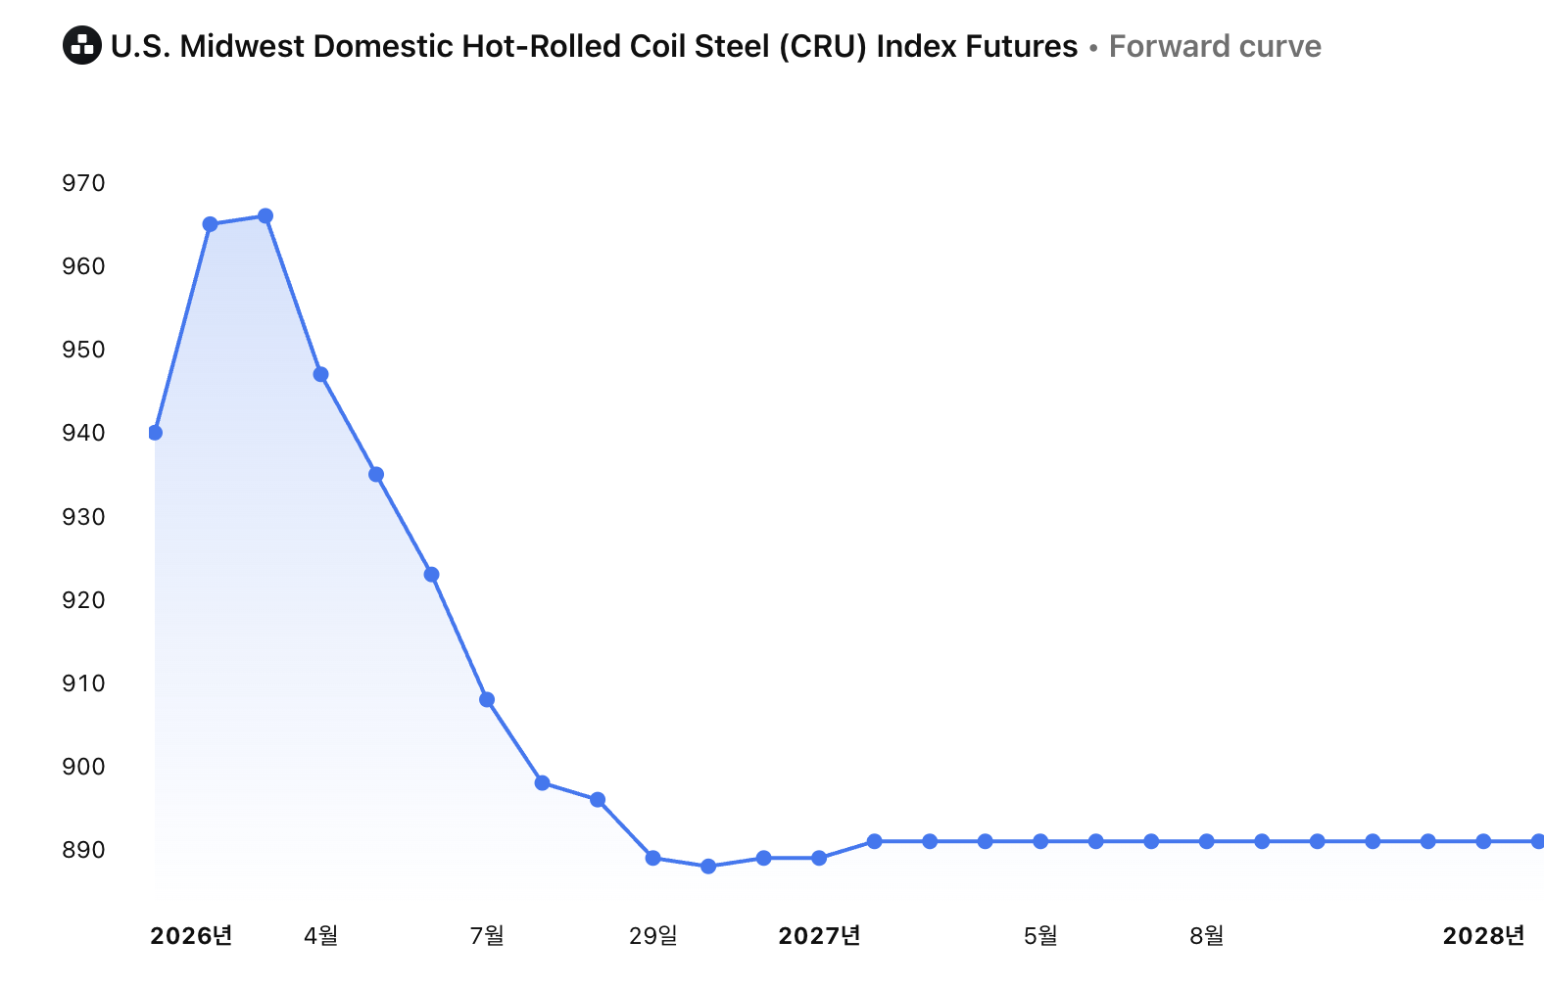
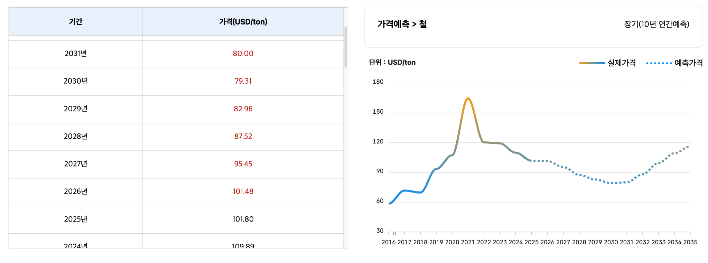

 |  |  | 상선 평균 | 특수선 평균
 |  | 강재비율 | 15.10% | ?
 |  | 엔진비율 | 9.23% | ?
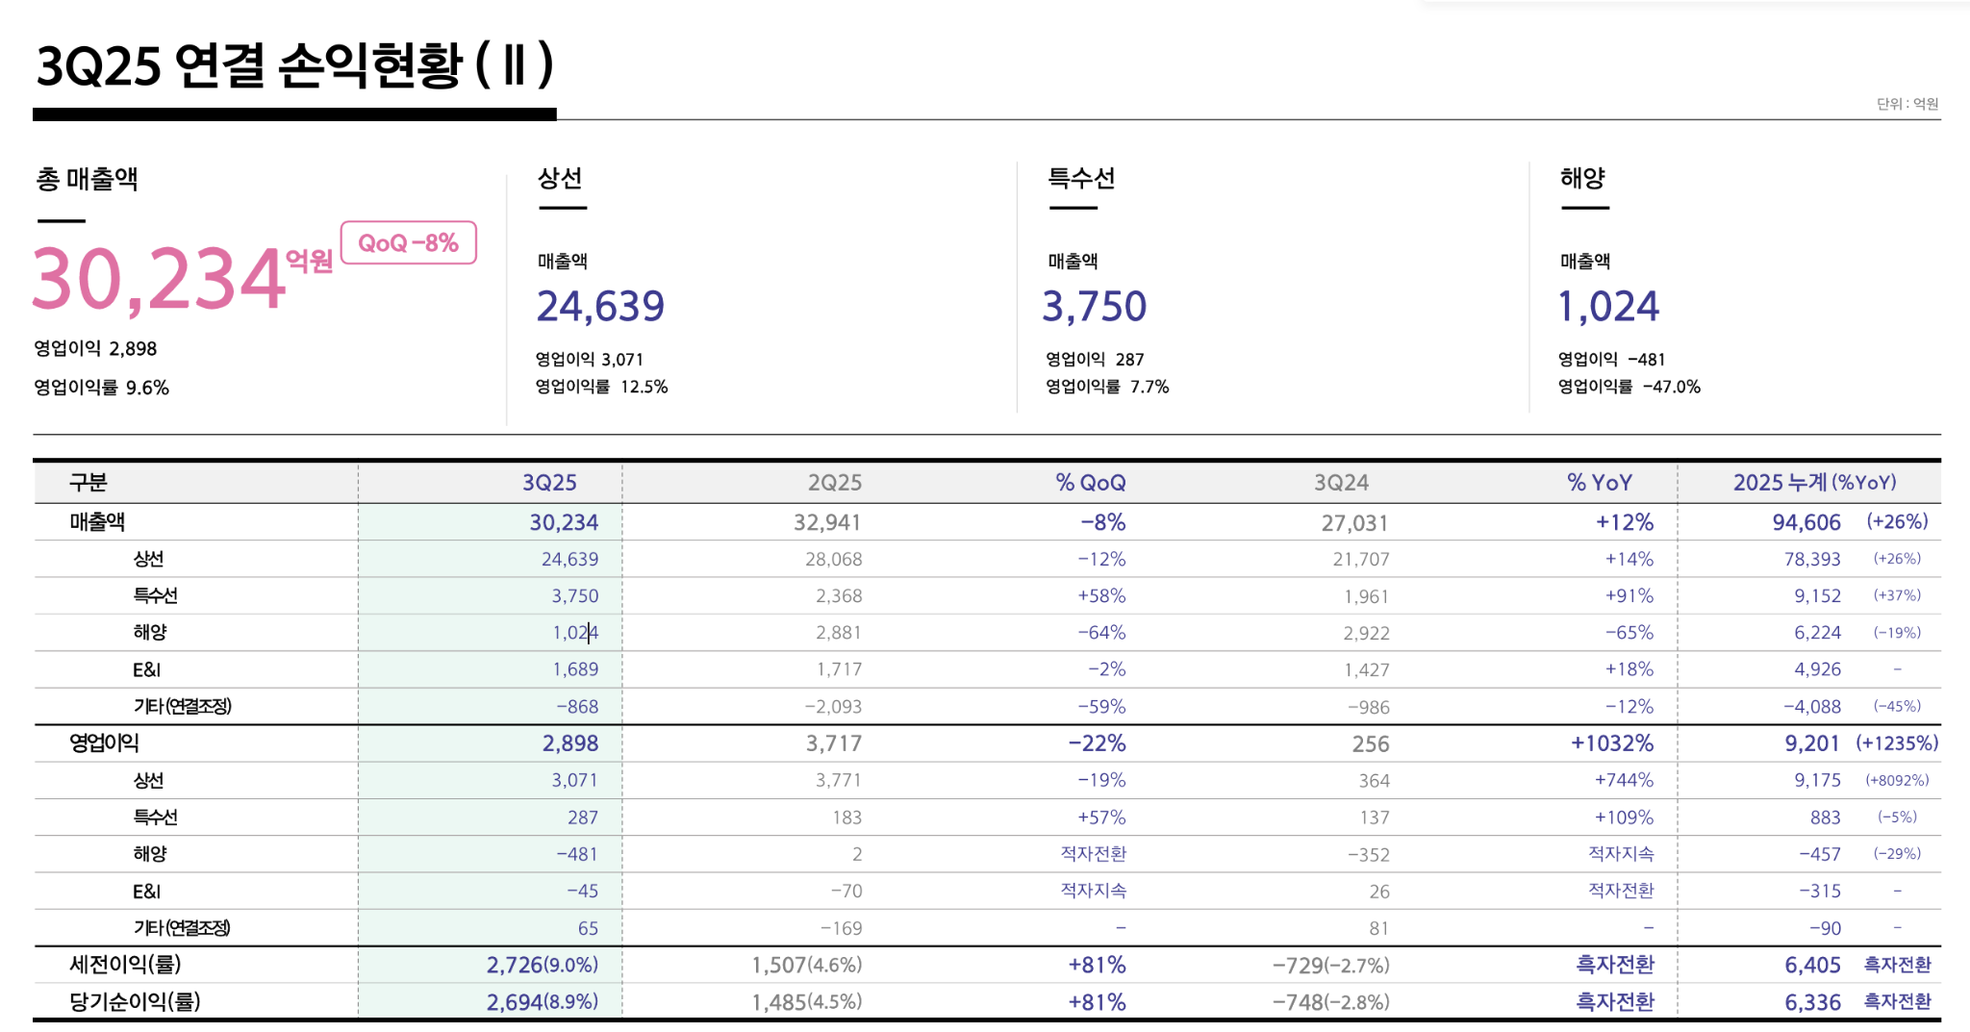
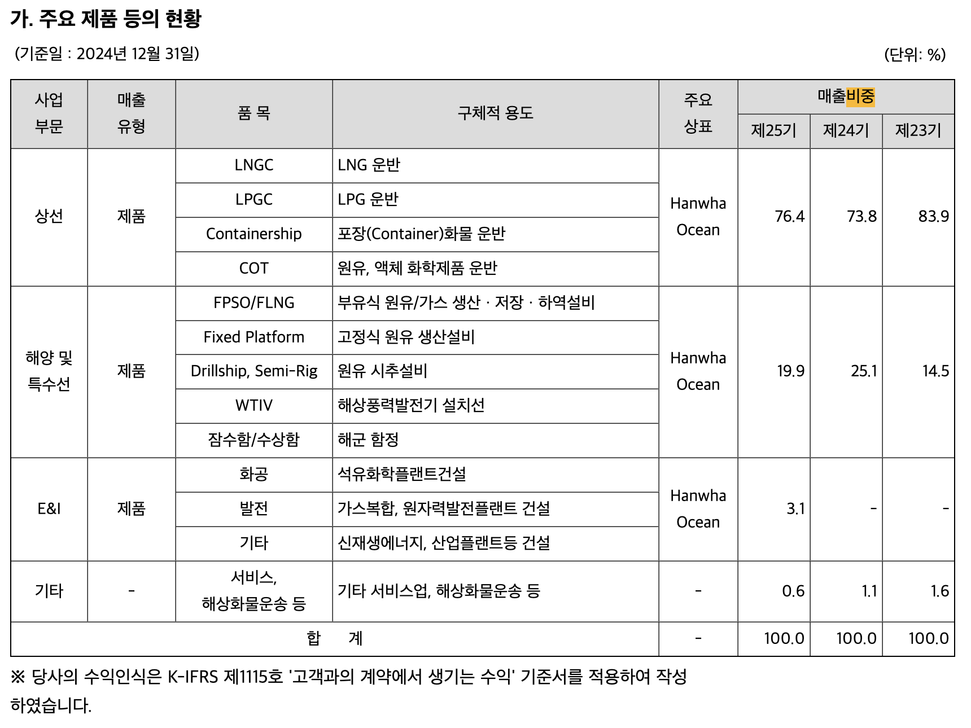
 |  |  |  |  |  |  |  |  | 영업이익률 | 매출원가율 | 매출액비중
 |  |  |  |  |  |  |  | 상선 | 11.70% | 92.67% | 79.43%
 |  |  |  |  |  |  |  | 특수선 | 9.65% | 94.73% | 9.27%
 |  |  |  |  |  |  |  | 해양 | -7.34% | 111.72% | 6.31%
 |  |  |  |  |  |  |  | E&I | -6.39% | 110.77% | 4.99%
 |  |  |  |  |  |  |  | 기타
 |  |  |  |  |  |  |  | 판관비 비중 | 4.37% |  | 100.00%

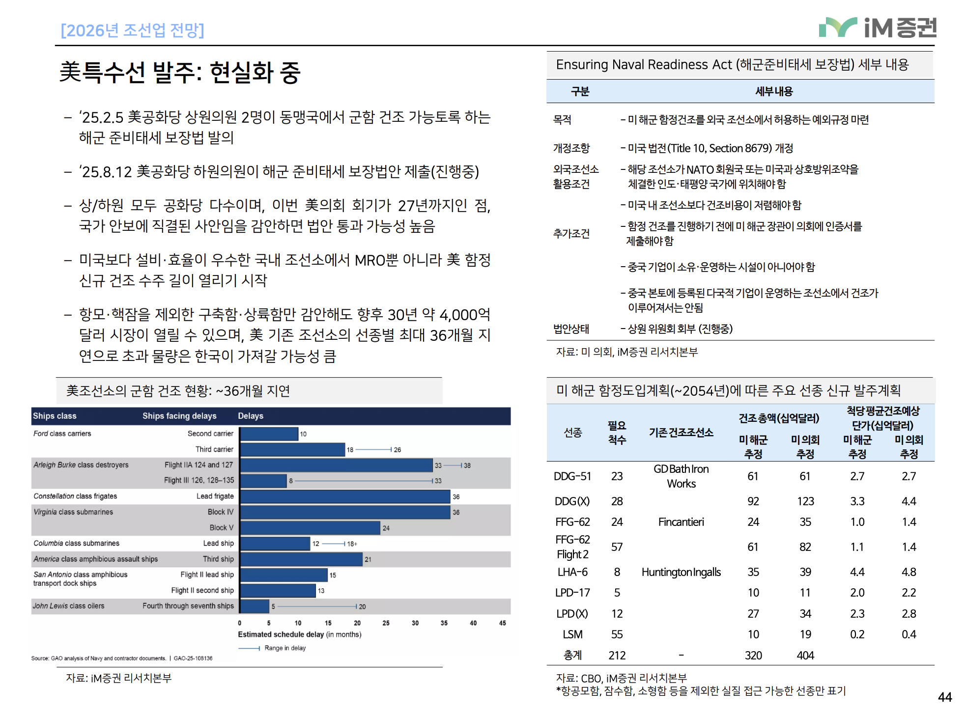

 | 인건비 |  |  | 2026추정치 | 2025추정치 | 2024
 |  | 고정비성격 |  |  |  | 866,666
 |  |  | 직원 |  |  | 846,770
 |  |  | 임원 |  |  | 3,376
 |  |  | 주식기준보상 |  |  | 16,520
 |  | 변동비성격
 |  |  | 하청직원 |  |  | 20,656

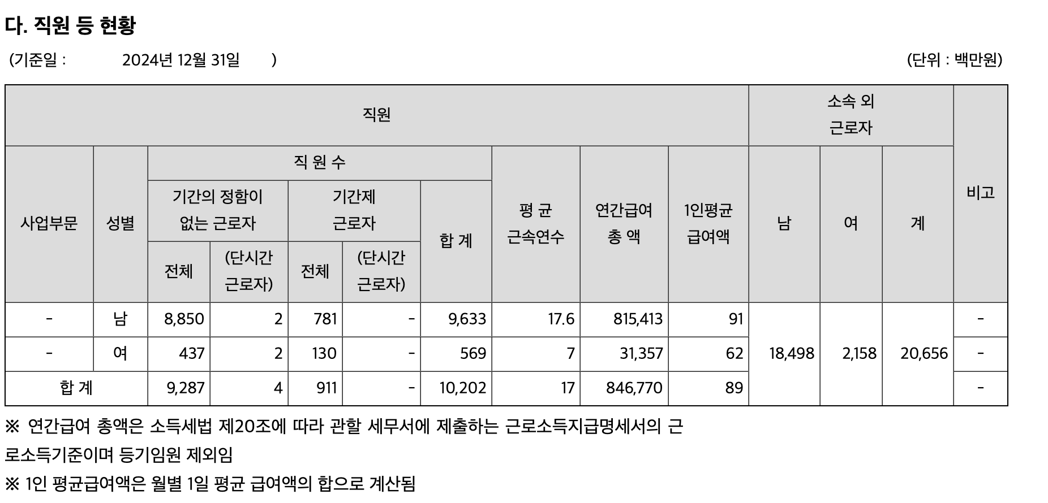

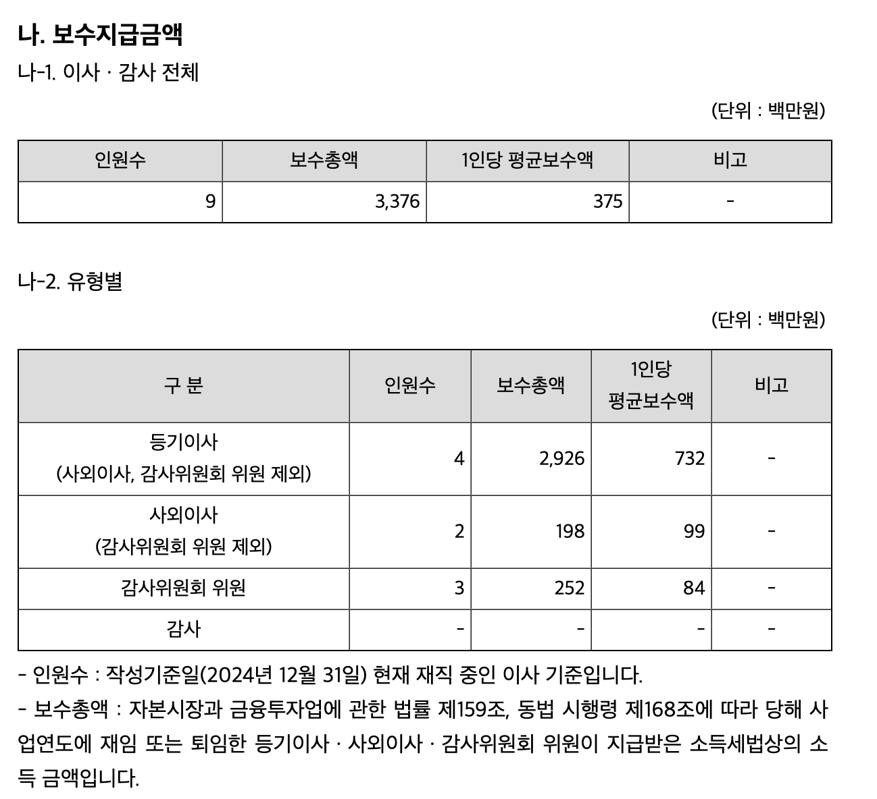

 |  | 항목 | 2022년 (연간) | 2023년 (연간) | 2024년 (연간) | 2025년 (3분기 누적) 연환산 | 평균 인건비 비중
 |  | ① 매출원가 (COGS) | 6,199,547 | 7,309,504 | 10,092,079 | 10,742,221
 |  | ② 종업원급여 | 786,367 | 872,628 | 1,032,353 | 1,088,921 | 11.01%
 |  | ③ 외주가공비 | 1,452,252 | 2,302,751 | 2,926,462 | 3,124,665 | 28.55%
 |  | ④ 인건비 합계 (②+③) | 2,238,619 | 3,175,379 | 3,958,815 | 4,213,587
 |  | ⑤ 인건비 비중 | 36.11% | 43.44% | 39.23% | 39.22% | 39.50%

판관비 |  | 항목 | 분류 | 성장률 | 근거 | 2024 | 2025(추정) | 2026(추정) | 2027(추정)
 |  | 종업원급여, 퇴직급여 | 고정비 | CPI | 정규직 판관 인력의 인건비로, 물가 상승률에 연동됩니다. | 166,913 | 248,744 | 253,719 | 258,793
 |  | 관리용역비 | 고정비 | CPI | 전산, 경비 등 외부 용역 계약 비용으로 고정비 성격이 강합니다. | 23,451 | 44,753 | 45,648 | 46,561
 |  | 감가상각비 | 고정비 | 정액법 | 이미 취득한 자산에 대한 비용이므로 매년 일정한 금액이 발생합니다. | 14,942 | 43,048 | 43,416 | 43,416
 |  | 손실충당금전입(환입) | 조정 항목 | 매출액 비중 (%) | 주로 매출채권 대손 관련 비용이며, 미래 추정 시 매출의 일정 %로 설정합니다. | -1,558 | -488 | -1,300 | -1,638
 |  | 제수수료 | 변동비 | 매출 성장률 | 수출 수수료, 수주 관련 법률/기술 수수료 등 사업 규모에 비례합니다. | 95,689 | 111,721 | 143,415 | 180,591
 |  | 경상개발비 | 변동비 | 매출 성장률 | 신선종 개발 등 프로젝트 베이스로 집행되므로 조업도에 연동됩니다. | 63,194 | 49,268 | 63,245 | 79,639
 |  | 광고선전비 | 변동비 | 매출 성장률 | 수주 마케팅 활동의 강도에 따라 유동적으로 집행되는 예산입니다. | 32,918 | 53,559 | 68,752 | 86,574
 |  | 기타판매비와관리비 | 변동비 | 매출 성장률 | 기타 잡비로, 매출 규모가 커짐에 따라 동반 상승하는 경향이 있습니다. | 50,501 | 94,493 | 121,300 | 152,743
 |  | 계 |  |  |  | 446,050 | 645,099 | 738,195 | 846,680

감가상각비 분류 |  | 2024 대상 | 2024 Dep | 내용연수 | 판관비 처리 | 경상개발비 처리 |  | 유형자산 투자 25년 | 상각비
 | 총상각대상 |  |  |  |  |  |  | 12157000000 | 36839393939.39%
 | 유형자산 | 4,448,969 | 133,635 | 33 | 2,155 | 6,460
 | 무형자산 | 47,754 | 6,345 | 8 | 6,345
 | 사용권자산 | 99,980 | 39,658 | 3 | 6,442
 | 계 |  |  |  | 14,942

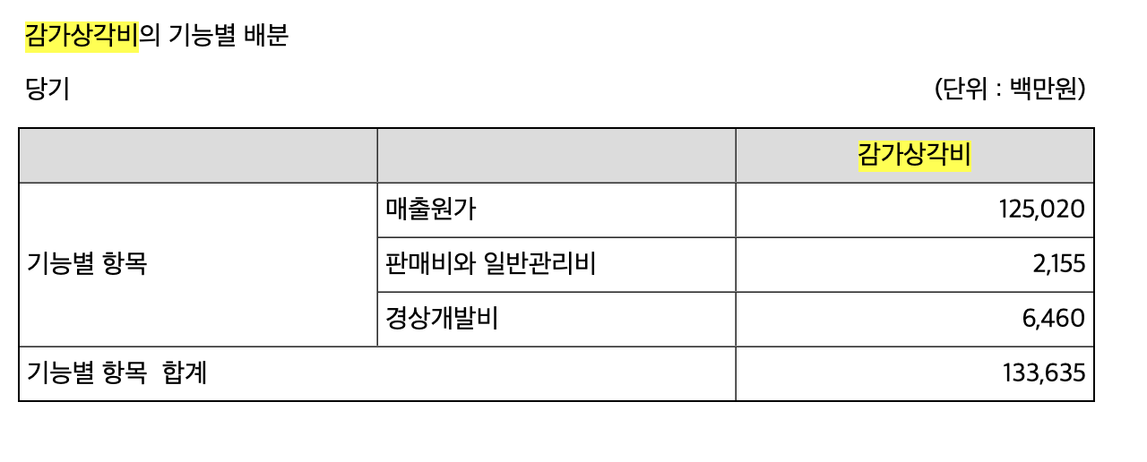

차트1 선종별 매출액 대비 주요 항목 비중 비교
선종별 매출액 대비 주요 항목 비중 비교

항목 | 탱커 | 컨테이너선 | LNG운반선 | 평균
기기•장비 | 0.164 | 0.195 | 0.243 | 0.185
강재 | 0.2 | 0.15 | 0.103 | 0.179
엔진 | 0.095 | 0.12 | 0.062 | 0.092
기타 | 0.061 | 0.085 | 0.115 | 0.083
철의장 | 0.048 | 0.036 | 0.023 | 0.036
배관재 | 0.038 | 0.019 | 0.054 | 0.034
전장재 | 0.007 | 0.023 | 0.014 | 0.013
선실재 | 0.009 | 0.01 | 0.006 | 0.009

차트1 2025년 세계 조선업계 선박 수주 점유율 (CG
2025년 세계 조선업계 선박 수주 점유율 (CGT 기준)
 |  | 국가 | 수주 점유율 (%) | 5643만: 2025년 세계 선박 수주량 총계 3537만: 2025년 중국 수주량(1421척) 1160만: 2025년 한국 수주량(247척)
Country | Share (%) | **중국** | 63.00% | 946만 CGT:기타
기타 | 16 | **한국** | 21.00%
중국 | 63 | **기타** | 16.00%
한국 | 21

2025년 세계 조선업계 선박 수주 점유율 (CGT 기준)

